招聘会信息
 企业岗位统计表请按说明填写，否则为无效数据
1、所有标有“*”的列都是必填项的数据
2、单位名称必须与营业执照相吻合，否则为无效数据。
3、单位的“统一社会信用代码”必须为国家标准18位，否则为无效数据。
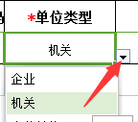 4、单位类型填写必须为表格点击时右下角弹出的下拉框中选取。
5、联系人根据实际情况填写。
6、手机号码必须为国家标准11位有效数字，否则为无效数据。
7、单位地址企业根据实际地址进行填写。
8、单位介绍企业根据实际情况填写。
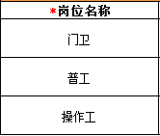 9、岗位名称根据企业实际情况填写，每一行仅能填写一个岗位。
 10、薪资待遇填写必须为表格点击时右下角弹出的，下拉框中选取。
11、按照岗位实际职能选择一级职能，选定一级职能后才能选择二级职能，选定二级职能后才能选择三级职能。
12、招聘人数根据企业实际情况填写一个有效数字，不限、若干等请保持为空。
13、联系人根据企业实际情况填写。
14、联系电话可以填写一个手机或座机。
15、岗位描述根据企业实际情况填写。
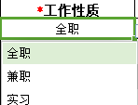 16、工作性质填写必须为表格点击时右下角弹出的，下拉框中选取。
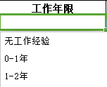 17、工作年限填写必须为表格点击时右下角弹出的，下拉框中选取。
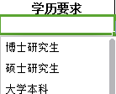 18、学历要求填写必须为表格点击时右下角弹出的，下拉框中选取，如学历要求不限可以选择其他或者不填。
19、年龄起始及结束要求根据实际要求填写，要求的结束年龄不得小于起始年龄。
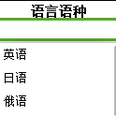 20、语言语种填写必须为表格点击时右下角弹出的，下拉框中选取。
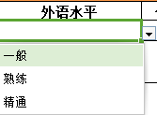 21、外语水平填写必须为表格点击时右下角弹出的，下拉框中选取。
22、任职描述根据企业实际情况填写。
23、联系人邮箱根据联系人实际信息填写。
24、详细地址根据企业实际情况填写。

企业岗位统计表
单位基本信息 |  |  |  |  |  |  |  | 招聘岗位信息
*序号 | *单位名称 | *统一社会信用代码 | *单位类型 | *联系人 | *手机号码 | *单位地址 | *单位介绍 | *岗位名称 | *薪资待遇/月 | *职能(一级) | *职能(二级) | *职能(三级) | *招聘人数 | *联系人 | *联系电话 | *岗位描述 | *工作性质 | *工作年限 | *学历要求 | 年龄起始 | 年龄结束 | *语言语种 | 外语水平 | *任职描述 | *联系人邮箱 | *工作地址
 |  |  |  |  |  |  |  |  |  | 咨询\法律\教育\科研 | 律师\法务\合规 | 知识产权\专利\商标

3
4
5
6
7
8
9
10
11
12
13
14
15
16
17
18
19
20
21
22
23
24
25
26
27
28
29
30
31
32
33
34
35
36
37
38
39
40
41
42
43
44
45
46
47
48
49
50
51
52
53
54
55
56
57
58
59
60
61
62
63
64
65
66
67
68
69
70
71
72
73
74
75
76
77
78
79
80
81
82
83
84
85
86
87
88
89
90
91
92
93
94
95
96
97
98
99
100

